表紙・改定履歴
Webダイレクト販売

画面設計書
申込内容確認画面
G0109

© 2020 Sasuke Financial Lab Inc.

変 更 記 録
版数 REV. | 作成更新日 | 変 更 内 容 | 担 当
01 | 2020-08-27 | 初版 | 小川
02 | 2020-09-04 | 文言変更（設計説明書のみ） ・「申込マイページ」→「Web申込み専用ページ」 | 幡司
03 | 2020-09-10 | UI工程初版 | 小川
04 | 2020-09-16 | 画面概要、画面レイアウトのフォーマット修正 | 小川
05 | 2020-10-07 | UIレビュー結果に対応 | 福山
06 | 2020-11-09 | 画面の仕様変更のため、概要、レイアウト、画面項目定義書、アクション項目定義書の修正 | 松橋
07 | 2020-11-30 | 画面の仕様変更のため、概要、レイアウト、画面項目定義書の修正 | 松橋
08 | 2020-12-07 | 更新についての説明がなくなっていたため追記 | 松橋
09 | 2020-12-11 | 保険料計算APIの件は不要のため削除 | 松橋
10 | 2020-12-16 | アクション項目定義書シート ・セッション保持の情報を訂正 ・最初に画面を開いた際は、商品付加バージョンを2から３に変更後セッションに保存する | 須永
11 | 2020-12-24 | UIレビュー指摘表対応 ・特約の表示順の参照場所を追記 ・保険商品設計APIコールを追記 ・契約日に関する特則の表示制御追記 ・定期のみ表示される「更新について」は、定期の商品の下部に表示するよう変更 | 須永

画面概要
#VALUE! |  |  | システム |  |  |  | 画面名 | 画面ID
 |  |  | Webダイレクト販売 |  |  |  | 申込内容確認画面 | G0109

 | 1 | 画面概要

 |  | 「G0128.Web申込み専用ページログイン画面（仮登録後）」でログインした後、またはログイン情報が既にある場合は
 |  | [G0108.個人情報確認画面]から遷移する。
 |  | 試算結果画面で申込した情報を表示し、申込情報の確認、変更を行う。
 |  | 申込のフロー内において、当画面が申込内容の変更を行える最後の画面となる。

 |  | 当画面の次へボタンを押下した際に再度、申込者の申込情報を最終意向情報としてセッション内の申込情報を上書き保存する。
 |  | (※DBへ保存されるタイミングは、後続の[G0111.意向確認画面]の次へボタン押下時)

 | 2 | 画面遷移

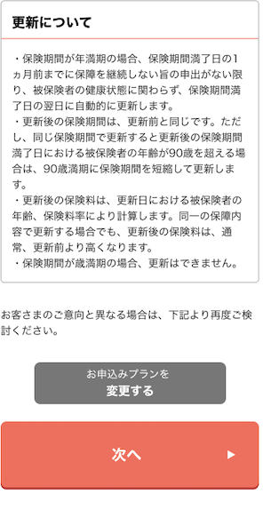
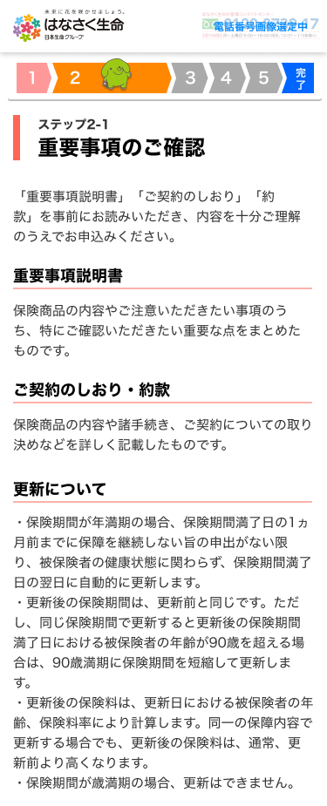
 |  | G0128.Web申込み専用ページログイン画面 |  |  |  | G0109.申込内容確認画面 |  |  | G0110.重要事項確認画面
 |  | （仮登録後）
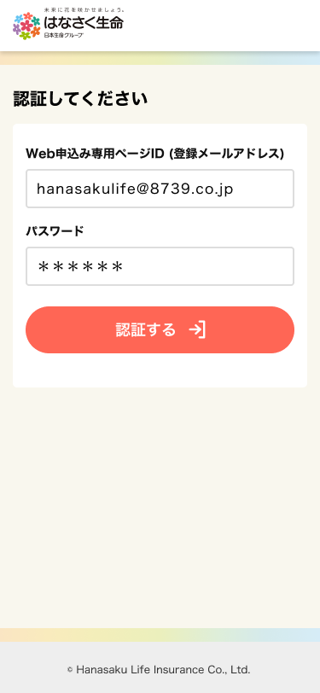

 |  |  |  | ログイン

 |  | G0108.個人情報確認画面

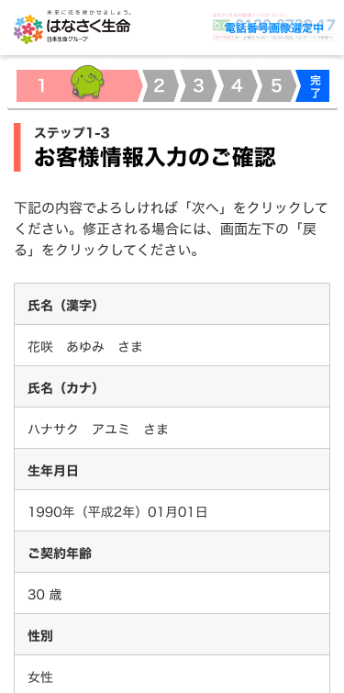

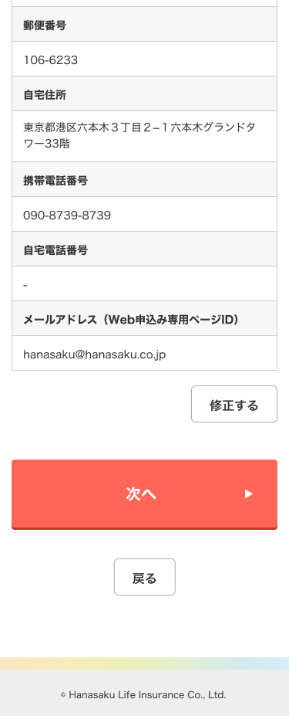
 |  |  |  |  | Web申込み専用ページ開設済みユーザーは
 |  |  |  |  | 仮登録のメールを飛ばさずにそのまま申込内容再確認画面に遷移

画面レイアウト
システム | 画面名 | 画面ID
Webダイレクト販売 | 申込内容確認画面 | G0109

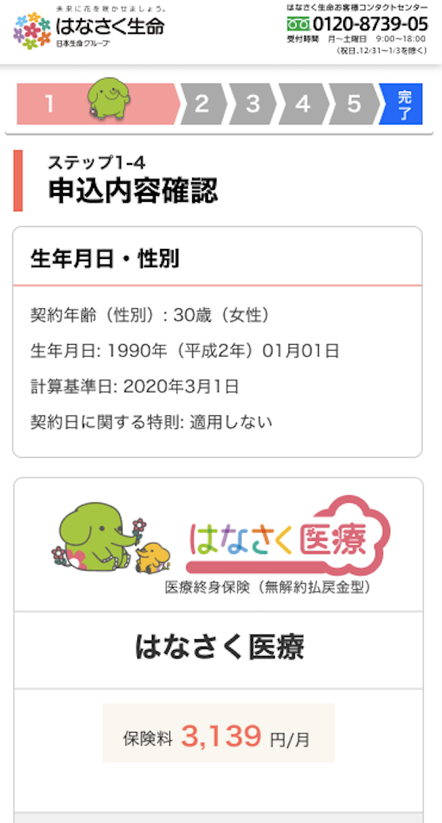

1

3
2
A

5
4

1

B
2

1

2
C
3

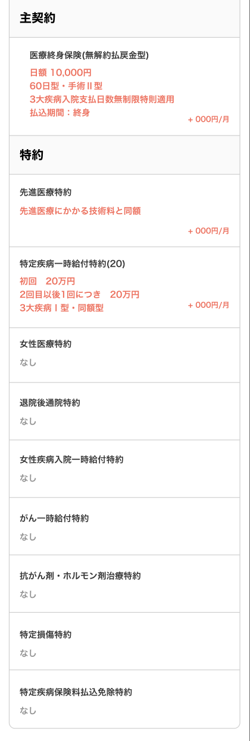
1
3

2

D

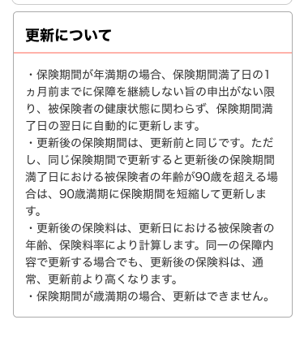

1

E

1
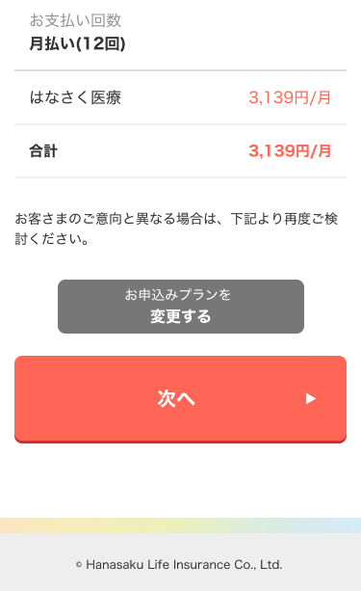

2
F

3

1

G
2

商品データ項目紐付け表_医療展開
#VALUE! | システム |  |  | 画面名 |  |  | 画面ID
 | #ERROR! |  |  | #ERROR! |  |  | #ERROR!
処理概要 |  | 項目カテゴリ | データ項目 |  | 画面項目名 | I/O |  | データ入出力 |  |  | データ処理 (特記事項記載)
 |  |  |  |  |  |  |  | I/F等 | 項 目 名 | I/F等（基幹システム）
申込商品情報表示時の内容 販売商品コード：31A005 ※約款は選択されていない場合は 約款名と”なし”を表示する |  | 商品情報 | 商品画像 |  | 商品画像 | - |  | - | - | - | "img_logo_iryo.svg"
 |  |  | 商品の合計保険料
 |  | 主契約情報 | 主契約名 |  | 主契約_主契約名 | O |  | 内部データ | 商品情報リスト[x].主約款情報.約款名称 | - | "{約款名称}"
 |  |  | 給付金額_ラベル |  | 主契約_項目ラベル | - |  | - | - | - | "入院給付日額"
 |  |  | 給付金額 |  | 主契約_編集項目 | O |  | 内部データ | 商品情報リスト[x].主約款情報.給付金額オブジェクト | - | "{ラベル}円"
 |  |  | 日額_ラベル |  | 主契約_項目ラベル | - |  | - | - | - | "1入院あたりの支払い限度："
 |  |  | 日型 |  | 主契約_編集項目 | O |  | 内部データ | 商品情報リスト[x].主約款情報.入院給付金支払限度日数型区分リスト | - | "{ラベル}"
 |  |  | 入院支払日数無制限特則_ラベル |  | 主契約_項目ラベル | - |  | - | - | - | "入院支払日数無制限特則の適用"
 |  |  | 入院支払日数無制限特則 |  | 主契約_編集項目 | O |  | 内部データ | 商品情報リスト[x].主約款情報.特定疾病支払日数無制限特則リスト | - | "{ラベル}"
 |  |  | 入院支払日数無制限特則_ラベル（アフター） |  | 主契約_項目ラベル（アフター） | - |  | - | - | - | "を適用する"
 |  | 主契約_手術給付金額 | 項目名 |  | 主契約_項目名 | - |  | - | - | - | "手術給付金額"
 |  |  | 給付金額_ラベル |  | 主契約_項目ラベル | - |  | - | - | - | "手術給付金型"
入院中の手術：１０・２０・５０案円
外来手術：５万円
上記の計算ロジックと項目の一覧が不明
 |  |  | 手術型 |  | 主契約_編集項目 | O |  | 内部データ | 商品情報リスト[x].主約款情報.手術給付金支払倍率リスト | - | "{ラベル}"
 |  |  | サンプル金額 |  | 主契約_項目サンプル金額 | O |  | 内部データ | 商品情報リスト[x].主約款情報.給付金額オブジェクト 商品情報リスト[x].主約款情報.手術給付金支払倍率リスト | -
 |  | 主契約_放射線給付金額 | 項目名 |  | 主契約_項目名 | - |  | - | - | - | "放射線給付金額"
５万円
上記の計算ロジックが不明
 |  |  | 給付金額_ラベル |  | 主契約_項目ラベル | - |  | - | - | - | "放射線治療給付金"
 |  |  | サンプル金額 |  | 主契約_項目サンプル金額 | O |  | 内部データ | 商品情報リスト[x].主約款情報.給付金額オブジェクト 商品情報リスト[x].主約款情報.手術給付金支払倍率リスト | -
 |  |  | 手術型 |  | 主契約_編集項目 | O |  | 内部データ | 商品情報リスト[x].主約款情報.給付金額オブジェクト | - | テキストとして表示 "{入院給付金x10}万円"
 |  | 主契約_保険料払込期間 | 項目名 |  | 主契約_項目名 | - |  | - | - | - | "保険料払込期間"
 |  |  | 払込期間 |  | 主契約_編集項目 | O |  | 内部データ | 商品情報リスト[x].主約款情報.払込期間オブジェクト | - | "{ラベル}"
 |  | 主契約_保険期間 | 項目名 |  | 主契約_項目名 | - |  | - | - | - | "保険期間"
 |  |  | 保険期間 |  | 主契約_編集項目 | O |  | 内部データ | 商品情報リスト[x].主約款情報.保険期間オブジェクト | - | "終身(一生涯)" 値は"3000"固定
 |  | 入院一時給付特約 | 特約名 |  | 特約_特約名 | O |  | 内部データ | 商品情報リスト[x].約款情報リスト.約款情報.約款名称 | - | "{約款名称}"
 |  |  | 説明 |  | 特約_特約説明 | - |  | - | - | - | "病気やケガによる入院に一時金で備える"
 |  |  | 給付金額_ラベル |  | 特約_項目ラベル | - |  | - | - | - | "1回につき"
 |  |  | 給付金額 |  | 特約_編集項目 | O |  | 内部データ | 商品情報リスト[x].約款情報リスト.約款情報.給付金額オブジェクト | - | "{ラベル}万円"
 |  |  | 払込期間 |  | - | O |  | 内部データ | 商品情報リスト[x].主約款情報.払込期間オブジェクト | - | 主契約の情報を特約の払込期間にセット
 |  |  | 保険期間 |  | - | O |  | 内部データ | 商品情報リスト[x].主約款情報.保険期間オブジェクト | - | 主契約の情報を特約の保険期間にセット
 |  |  | 保険料 |  | 特約_保険料 | O |  | 内部データ | 商品情報リスト[x].約款情報リスト.約款情報.保険料レンジ | - | "保険料 +{値を3桁毎にカンマ区切り}/{払込回数}"
 |  | 女性疾病入院一時給付特約 | 特約名 |  | 特約_特約名 | O |  | 内部データ | 商品情報リスト[x].約款情報リスト.約款情報.約款名称 | - | "{約款名称}"
 |  |  | 説明 |  | 特約_特約説明 | - |  | - | - | - | "女性のための入院に一時金で備える"
 |  |  | 給付金額_ラベル |  | 特約_項目ラベル | - |  | - | - | - | "1回につき"
 |  |  | 給付金額 |  | 特約_編集項目 | O |  | 内部データ | 商品情報リスト[x].約款情報リスト.約款情報.給付金額オブジェクト | - | "{ラベル}万円"
 |  |  | 払込期間 |  | - | O |  | 内部データ | 商品情報リスト[x].主約款情報.払込期間オブジェクト | - | 主契約の情報を特約の払込期間にセット
 |  |  | 保険期間 |  | - | O |  | 内部データ | 商品情報リスト[x].主約款情報.保険期間オブジェクト | - | 主契約の情報を特約の保険期間にセット
 |  |  | 保険料 |  | 特約_保険料 | O |  | 内部データ | 商品情報リスト[x].約款情報リスト.約款情報.保険料レンジ | - | "保険料 +{値を3桁毎にカンマ区切り}/{払込回数}"
 |  | 女性医療特約 | 特約名 |  | 特約_特約名 | O |  | 内部データ | 商品情報リスト[x].約款情報リスト.約款情報.約款名称 | - | "{約款名称}"
 |  |  | 説明 |  | 特約_特約説明 | - |  | - | - | - | "女性のための入院・手術等に備える"
 |  |  | 給付金額_ラベル |  | 特約_項目ラベル | - |  | - | - | - | "入院給付日額"
女性特定手術給付金：５・２５・５０万円
上記の計算ロジックと項目の一覧が不明
 |  |  | 給付金額 |  | 特約_編集項目 | O |  | 内部データ | 商品情報リスト[x].約款情報リスト.約款情報.給付金額オブジェクト | - | "{ラベル}円"
 |  |  | サンプル金額 |  | 主契約_項目サンプル金額 | O |  | 内部データ | 商品情報リスト[x].主約款情報.給付金額オブジェクト 商品情報リスト[x].主約款情報.手術給付金支払倍率リスト | -
 |  |  | 給付限度の型 |  | - | O |  | 内部データ | 商品情報リスト[x].約款情報リスト.約款情報.入院給付金支払限度日数型区分リスト | - | 例: "{60日型}" 主契約の給付限度の型と同一になる
 |  |  | 入院支払日数無制限の型 |  | 主契約_項目サンプル金額 | O |  | 内部データ | 商品情報リスト[x].約款情報リスト.約款情報.特定疾病支払日数無制限特則リスト | - | 例："がん入院支払日数無制限" 主契約に入院支払日数無制限特則を適用した場合、 がん入院支払日数無制限が設定される
 |  |  | 払込期間 |  | - | O |  | 内部データ | 商品情報リスト[x].主約款情報.払込期間オブジェクト | - | 主契約の情報を特約の払込期間にセット
 |  |  | 保険期間 |  | - | O |  | 内部データ | 商品情報リスト[x].主約款情報.保険期間オブジェクト | - | 主契約の情報を特約の保険期間にセット
 |  |  | 保険料 |  | 特約_保険料 | O |  | 内部データ | 商品情報リスト[x].約款情報リスト.約款情報.保険料レンジ | - | "保険料 +{値を3桁毎にカンマ区切り}/{払込回数}"
 |  | 退院後通院特約 | 特約名 |  | 特約_特約名 | O |  | 内部データ | 商品情報リスト[x].約款情報リスト.約款情報.約款名称 | - | "{約款名称}"
 |  |  | 説明 |  | 特約_特約説明 | - |  | - | - | - | "退院後の通院に備える"
 |  |  | 給付金額_ラベル |  | 特約_項目ラベル | - |  | - | - | - | "退院給付日額"
 |  |  | 給付金額 |  | 特約_編集項目 | O |  | 内部データ | 商品情報リスト[x].約款情報リスト.約款情報.給付金額オブジェクト | - | "{ラベル}円"
 |  |  | 払込期間 |  | - | O |  | 内部データ | 商品情報リスト[x].主約款情報.払込期間オブジェクト | - | 主契約の情報を特約の払込期間にセット
 |  |  | 保険期間 |  | - | O |  | 内部データ | 商品情報リスト[x].主約款情報.保険期間オブジェクト | - | 主契約の情報を特約の保険期間にセット
 |  |  | 保険料 |  | 特約_保険料 | O |  | 内部データ | 商品情報リスト[x].約款情報リスト.約款情報.保険料レンジ | - | "保険料 +{値を3桁毎にカンマ区切り}/{払込回数}"
 |  | 先進医療特約 | 特約名 |  | 特約_特約名 | O |  | 内部データ | 商品情報リスト[x].約款情報リスト.約款情報.約款名称 | - | "{約款名称}"
 |  |  | 説明 |  | 特約_特約説明 | - |  | - | - | - | "先進医療による療養に備える"
 |  |  | 付与 |  | 特約_編集項目 | O |  | 内部データ | 商品情報リスト[x].約款情報リスト.約款情報.付加リスト | - | "先進医療の技術料と同額" ※テキスト表示
 |  |  | 払込期間 |  | - | O |  | 内部データ | 商品情報リスト[x].主約款情報.払込期間オブジェクト | - | 主契約の情報を特約の払込期間にセット
 |  |  | 保険期間 |  | - | O |  | 内部データ | 商品情報リスト[x].主約款情報.保険期間オブジェクト | - | 主契約の情報を特約の保険期間にセット
 |  |  | 保険料 |  | 特約_保険料 | O |  | 内部データ | 商品情報リスト[x].約款情報リスト.約款情報.保険料レンジ | - | "保険料 +{値を3桁毎にカンマ区切り}/{払込回数}"
 |  | 特定疾病一時給付特約（20） | 特約名 |  | 特約_特約名 | O |  | 内部データ | 商品情報リスト[x].約款情報リスト.約款情報.約款名称 | - | "{約款名称}"
 |  |  | 説明 |  | 特約_特約説明 | - |  | - | - | - | "がん等の重い病気に備える"
 |  |  | 保障範囲型_ラベル |  | 特約_項目ラベル | - |  | - | - | - | "対象の疾病"
 |  |  | 保障範囲型 |  | 特約_編集項目 | O |  | 内部データ | 商品情報リスト[x].約款情報リスト.約款情報.保障範囲型リスト | - | "{ラベル}"
 |  |  | 支払倍率型_ラベル |  | 特約_項目ラベル | - |  | - | - | - | "給付金額（初回受取額の設定）"
 |  |  | 支払倍率型 |  | 特約_編集項目 | O |  | 内部データ | 商品情報リスト[x].約款情報リスト.約款情報.初回給付金支払倍率型リスト | - | "{ラベル}"
 |  |  | 給付金額_ラベル_初回 |  | 特約_項目ラベル | - |  | - | - | - | "初回"
 |  |  | 給付金額_初回 |  | 特約_編集項目 | O |  | 内部データ | 商品情報リスト[x].約款情報リスト.約款情報.給付金額オブジェクト | - | 支払倍率によって表示のみ切り替える 同額型の場合 "{ラベル}万円" 初回2倍型の場合 "{ラベルx2}万円"
 |  |  | 給付金額_ラベル_2回目以降 |  | 特約_項目ラベル | - |  | - | - | - | "2回目以後1回につき"
 |  |  | 給付金額_2回目以降 |  | 特約_編集項目 | O |  | 内部データ | 商品情報リスト[x].約款情報リスト.約款情報.給付金額オブジェクト | - | "{ラベル}万円" ※テキスト表示
 |  |  | 払込期間 |  | - | O |  | 内部データ | 商品情報リスト[x].主約款情報.払込期間オブジェクト | - | 主契約の情報を特約の払込期間にセット
 |  |  | 保険期間 |  | - | O |  | 内部データ | 商品情報リスト[x].主約款情報.保険期間オブジェクト | - | 主契約の情報を特約の保険期間にセット
 |  |  | 保険料 |  | 特約_保険料 | O |  | 内部データ | 商品情報リスト[x].約款情報リスト.約款情報.保険料レンジ | - | "保険料 +{値を3桁毎にカンマ区切り}/{払込回数}"
 |  | がん一時給付特約 | 特約名 |  | 特約_特約名 | O |  | 内部データ | 商品情報リスト[x].約款情報リスト.約款情報.約款名称 | - | "{約款名称}"
 |  |  | 説明 |  | 特約_特約説明 | - |  | - | - | - | "がんに手厚く備える"
 |  |  | 給付金額_ラベル |  | 特約_項目ラベル | - |  | - | - | - | "1回につき"
 |  |  | 給付金額 |  | 特約_編集項目 | O |  | 内部データ | 商品情報リスト[x].約款情報リスト.約款情報.給付金額オブジェクト | - | "{ラベル}万円"
 |  |  | 払込期間 |  | - | O |  | 内部データ | 商品情報リスト[x].主約款情報.払込期間オブジェクト | - | 主契約の情報を特約の払込期間にセット
 |  |  | 保険期間 |  | - | O |  | 内部データ | 商品情報リスト[x].主約款情報.保険期間オブジェクト | - | 主契約の情報を特約の保険期間にセット
 |  |  | 保険料 |  | 特約_保険料 | O |  | 内部データ | 商品情報リスト[x].約款情報リスト.約款情報.保険料レンジ | - | "保険料 +{値を3桁毎にカンマ区切り}/{払込回数}"
 |  | 抗がん剤・ホルモン剤治療特約 | 特約名 |  | 特約_特約名 | O |  | 内部データ | 商品情報リスト[x].約款情報リスト.約款情報.約款名称 | - | "{約款名称}"
 |  |  | 説明 |  | 特約_特約説明 | - |  | - | - | - | "抗がん剤・ホルモン剤による治療に備える"
 |  |  | 給付金額_ラベル |  | 特約_項目ラベル | - |  | - | - | - | "月額"
 |  |  | 給付金額 |  | 特約_編集項目 | O |  | 内部データ | 商品情報リスト[x].約款情報リスト.約款情報.給付金額オブジェクト | - | "{ラベル}万円"
 |  |  | 払込期間 |  | - | O |  | 内部データ | 商品情報リスト[x].主約款情報.払込期間オブジェクト | - | 主契約の情報を特約の払込期間にセット
 |  |  | 保険期間 |  | - | O |  | 内部データ | 商品情報リスト[x].主約款情報.保険期間オブジェクト | - | 主契約の情報を特約の保険期間にセット
 |  |  | 保険料 |  | 特約_保険料 | O |  | 内部データ | 商品情報リスト[x].約款情報リスト.約款情報.保険料レンジ | - | "保険料 +{値を3桁毎にカンマ区切り}/{払込回数}"
 |  | 特定損傷特約 | 特約名 |  | 特約_特約名 | O |  | 内部データ | 商品情報リスト[x].約款情報リスト.約款情報.約款名称 | - | "{約款名称}"
 |  |  | 説明 |  | 特約_特約説明 | - |  | - | - | - | "不慮の事故による骨折・関節脱臼・腱の断裂の治療に備える"
 |  |  | 給付金額_ラベル |  | 特約_項目ラベル | - |  | - | - | - | "1回につき"
 |  |  | 給付金額 |  | 特約_編集項目 | O |  | 内部データ | 商品情報リスト[x].約款情報リスト.約款情報.給付金額オブジェクト | - | "{ラベル}万円"
 |  |  | 払込期間 |  | - | O |  | 内部データ | 商品情報リスト[x].主約款情報.払込期間オブジェクト | - | 主契約の情報を特約の払込期間にセット
 |  |  | 保険期間 |  | - | O |  | 内部データ | 商品情報リスト[x].主約款情報.保険期間オブジェクト | - | 主契約の情報を特約の保険期間にセット <主契約の払込期間が60歳以上の場合> ・"60歳まで（値：60）" <主契約の払込期間が60歳未満の場合> ・主契約の払込期間と同じ
 |  |  | 保険料 |  | 特約_保険料 | O |  | 内部データ | 商品情報リスト[x].約款情報リスト.約款情報.保険料レンジ | - | "保険料 +{値を3桁毎にカンマ区切り}/{払込回数}"
 |  | 特定疾病保険料払込免除特約 | 特約名 |  | 特約_特約名 | O |  | 内部データ | 商品情報リスト[x].約款情報リスト.約款情報.約款名称 | - | "{約款名称}"
 |  |  | 選択チェック |  | 特約_付与選択 | - |  | - | - | - | 選択時には主契約情報の「保険料払込免除特約有無」「保険料払込免除特約名称」をセット
 |  |  | 説明 |  | 特約_特約説明 | - |  | - | - | - | "がん等による経済的負担に備える"
 |  |  | 付与 |  | - | O |  | 内部データ | 商品情報リスト[x].約款情報リスト.約款情報.付加リスト | - | "保険料の払込を免除"
 |  |  | 保険料払込免除特約種類 |  | 特約_編集項目 | O |  | 内部データ | 商品情報リスト[x].約款情報リスト.約款情報.保険料払込免除特約種類リスト | - | "{ラベル}" 選択時には主契約情報の「保険料払込免除特約種類」「保険料払込免除特約種類名称」をセット
 |  |  | 保険料 |  | 特約_保険料 | O |  | 内部データ | 商品情報リスト[x].約款情報リスト.約款情報.保険料レンジ | - | "保険料 +{値を3桁毎にカンマ区切り}/{払込回数}"

商品データ項目紐付け表_定期展開
#VALUE! | システム |  |  | 画面名 |  |  | 画面ID
 | #ERROR! |  |  | #ERROR! |  |  | #ERROR!
処理概要 |  | 項目カテゴリ | データ項目 |  | 画面項目名 | I/O |  | データ入出力 |  |  | データ処理 (特記事項記載)
 |  |  |  |  |  |  |  | I/F等 | 項 目 名 | I/F等（基幹システム）
申込商品情報表示時の内容 販売商品コード：03A003 ※約款は選択されていない場合は 約款名と”なし”を表示する |  | 商品情報 | 商品画像 |  | 商品画像 | - |  | - | - | - | "img_logo_teiki.svg"
申込内容最終確認と整合性をとる
 |  |  | 商品の合計保険料
 |  | 主契約情報 | 主契約名 |  | 主契約_主契約名 | O |  | 内部データ | 商品情報リスト[x].主約款情報.約款名称 | - | "{約款名称}"
 |  | 主契約_死亡保険金・高度障害保険金 | 項目名 |  | 主契約_項目名 | - |  | - | - | - | "死亡保険金・高度障害保険金"
 |  |  | 保険期間型_ラベル |  | 主契約_項目ラベル | - |  | - | - | - | "保険期間"
 |  |  | 保険期間型 |  | 主契約_編集項目 | - |  | - | - | - | 保険期間の選択項目切り替えの判定に用いるラジオボタンを表示 "年満期" "歳満期"
 |  |  | 保険期間_ラベル |  | 主契約_項目ラベル | - |  | - | - | - | "満了期間" | 申込内容最終確認と整合性をとる
 |  |  | 保険期間 |  | 主契約_編集項目 | O |  | 内部データ | 商品情報リスト[x].主約款情報.保険期間オブジェクト | - | 選択された保険期間型で選択肢を変更する <年満期の場合> 例: 10年 <歳満期の場合> 例: 60歳
 |  |  | 払込期間 |  | 主契約_編集項目 | O |  | 内部データ | 商品情報リスト[x].主約款情報.払込期間オブジェクト | - | 保険期間と同値
 |  |  | 保険金額_ラベル |  | 主契約_項目ラベル | - |  | - | - | - | "保険金額"
 |  |  | 保険金額 |  | 主契約_編集項目 | O |  | 内部データ | 商品情報リスト[x].主約款情報.給付金額オブジェクト | - | フォーカスアウト時に10万円の位は四捨五入して、100万円刻みとする
 |  | リビング・ニーズ特約 | 特約名 |  | 特約_特約名 | - |  | - | - | - | 自動で主契約情報の「リビング・ニーズ特約有無」「リビング・ニーズ特約名称」をセット 固定で表示(自動付与とし、外すことはできない) また、商品情報ラインナップ取得APIではコードは返ってこない 特約名："リビング・ニーズ特約" 説明："余命7ヵ月以内と判断されるとき、死亡保険金の全部または一部を受取れます" 編集項目（テキスト表示）："自動で付与されます" ※保険料の記載はなし
 |  |  | 説明 |  | 特約_特約説明 | - |  | - | - | -
 |  |  | 付加 |  | 特約_編集項目 | - |  | - | - | -
 |  | 3大疾病保険料払込免除特約 | 選択チェック |  | 特約_付与選択 | - |  | - | - | - | 選択時には主契約情報の「保険料払込免除特約有無」「保険料払込免除特約名称」をセット
 |  |  | 特約名 |  | 特約_特約名 | O |  | 内部データ | 商品情報リスト[x].約款情報リスト.約款情報.約款名称 | - | "{約款名称}"
 |  |  | 説明 |  | 特約_特約説明 | - |  | - | - | - | "がん・心疾患・脳血管疾患で所定の事由に該当されたとき、以後の保険料の払込みが免除されます。※歳満期契約のみ付 加可能"
 |  |  | 付与 |  | 特約_編集項目 | O |  | 内部データ | 商品情報リスト[x].約款情報リスト.約款情報.付加リスト | - | "保険料の払込を免除"
 |  |  | 保険料 |  | 特約_保険料 | O |  | 内部データ | 商品情報リスト[x].約款情報リスト.約款情報.保険料レンジ | - | "保険料 +{値を3桁毎にカンマ区切り}/{払込回数}"

商品データ項目紐付け表_引受緩和型医療展開
#VALUE! | システム |  |  | 画面名 |  |  | 画面ID
 | #ERROR! |  |  | #ERROR! |  |  | #ERROR!
処理概要 |  | 項目カテゴリ | データ項目 |  | 画面項目名 | I/O |  | データ入出力 |  |  | データ処理 (特記事項記載)
 |  |  |  |  |  |  |  | I/F等 | 項 目 名 | I/F等（基幹システム）
申込商品情報表示時の内容 販売商品コード：31C003 ※約款は選択されていない場合は 約款名と”なし”を表示する |  | 商品情報 | 商品画像 |  | 商品画像 | - |  | - | - | - | "img_logo_kantan_iryo.svg"
申込内容最終確認と整合性をとる
 |  |  | 商品の合計保険料
 |  | 主契約情報 | 主契約名 |  | 主契約_主契約名 | O |  | 内部データ | 商品情報リスト[x].主約款情報.約款名称 | - | "{約款名称}"
 |  | 主契約_入院給付金 | 項目名 |  | 主契約_項目名 | - |  | - | - | - | "入院給付金"
 |  |  | 保険金額_ラベル |  | 主契約_項目ラベル | - |  | - | - | - | "入院給付日額"
 |  |  | 保険金額 |  | 主契約_編集項目 | O |  | 内部データ | 商品情報リスト[x].主約款情報.給付金額オブジェクト | - | "{ラベル}"
 |  |  | 日額_ラベル |  | 主契約_項目ラベル | - |  | - | - | - | "1入院あたりの支払い限度："
 |  |  | 日型 |  | 主契約_編集項目 | O |  | 内部データ | 商品情報リスト[x].主約款情報.入院給付金支払限度日数型区分リスト | - | "{ラベル}"
 |  |  | 3大疾病入院支払日数無制限_ラベル |  | 主契約_項目ラベル | - |  | - | - | - | "3大疾病入院支払日数無制限特則の適用"
 |  |  | 3大疾病入院支払日数無制限 |  | 主契約_編集項目 | O |  | 内部データ | 商品情報リスト[x].主約款情報.特定疾病支払日数無制限特則リスト | - | "{ラベル}"
 |  |  | 3大疾病入院支払日数無制限_ラベル（アフター） |  | 主契約_項目ラベル（アフター） | - |  | - | - | - | "を適用する"
 |  | 主契約_手術給付金額 | 項目名 |  | 主契約_項目名 | - |  | - | - | - | "手術給付金額"
 |  |  | 手術型_ラベル |  | 主契約_項目ラベル | - |  | - | - | - | "手術給付金型"
入院中の手術：１０・２０・５０案円
外来手術：５万円
上記の計算ロジックと項目の一覧が不明
 |  |  | 手術型 |  | 主契約_編集項目 | O |  | 内部データ | 商品情報リスト[x].主約款情報.手術給付金支払倍率リスト | -
 |  |  | サンプル金額 |  | 主契約_項目サンプル金額 | O |  | 内部データ | 商品情報リスト[x].主約款情報.給付金額オブジェクト 商品情報リスト[x].主約款情報.手術給付金支払倍率リスト | -
 |  | 主契約_保険料払込期間 | 項目名 |  | 主契約_項目名 | - |  | - | - | - | "保険料払込期間"
 |  |  | 払込期間 |  | 主契約_編集項目 | O |  | 内部データ | 商品情報リスト[x].主約款情報.払込期間オブジェクト | - | "{ラベル}"
 |  | 主契約_保険期間 | 項目名 |  | 主契約_項目名 | - |  | - | - | - | "保険期間"
 |  |  | 保険期間 |  | 主契約_編集項目 | O |  | 内部データ | 商品情報リスト[x].主約款情報.保険期間オブジェクト | - | "終身(一生涯)" 値は"3000"固定
 |  | 引受緩和型入院一時給付特約 | 特約名 |  | 特約_特約名 | O |  | 内部データ | 商品情報リスト[x].約款情報リスト.約款情報.約款名称 | - | "{約款名称}"
 |  |  | 説明 |  | 特約_特約説明 | - |  | - | - | - | "病気やケガによる入院に備える"
 |  |  | 給付金額_ラベル |  | 特約_項目ラベル | - |  | - | - | - | "1回につき"
 |  |  | 給付金額 |  | 特約_編集項目 | O |  | 内部データ | 商品情報リスト[x].約款情報リスト.約款情報.給付金額オブジェクト | - | "{ラベル}万円"
 |  |  | 払込期間 |  | - | O |  | 内部データ | 商品情報リスト[x].主約款情報.払込期間オブジェクト | - | 主契約の情報を特約の払込期間にセット
 |  |  | 保険期間 |  | - | O |  | 内部データ | 商品情報リスト[x].主約款情報.保険期間オブジェクト | - | 主契約の情報を特約の保険期間にセット
 |  |  | 保険料 |  | 特約_保険料 | O |  | 内部データ | 商品情報リスト[x].約款情報リスト.約款情報.保険料レンジ | - | "保険料 +{値を3桁毎にカンマ区切り}/{払込回数}"
 |  | 引受緩和型女性疾病入院特約 | 特約名 |  | 特約_特約名 | O |  | 内部データ | 商品情報リスト[x].約款情報リスト.約款情報.約款名称 | - | "{約款名称}"
 |  |  | 説明 |  | 特約_特約説明 | - |  | - | - | - | "女性特有の病気やがん等の入院に備える"
 |  |  | 給付限度の型 |  | - | O |  | 内部データ | 商品情報リスト[x].約款情報リスト.約款情報.入院給付金支払限度日数型区分リスト | - | 例: "{60日型}" 主契約の給付限度の型と同一になる
 |  |  | 入院支払日数無制限の型 |  | - | O |  | 内部データ | 商品情報リスト[x].約款情報リスト.約款情報.特定疾病支払日数無制限特則リスト | - | 例："がん入院支払日数無制限" 主契約に入院支払日数無制限特則を適用した場合、 がん入院支払日数無制限が設定される
 |  |  | 給付金額_ラベル |  | 特約_項目ラベル | - |  | - | - | - | "入院給付日額"
女性特定手術給付金：５・２５・５０万円
上記の計算ロジックと項目の一覧が不明
 |  |  | 給付金額 |  | 特約_編集項目 | O |  | 内部データ | 商品情報リスト[x].約款情報リスト.約款情報.給付金額オブジェクト | - | "{ラベル}円"
 |  |  | サンプル金額 |  | 主契約_項目サンプル金額 | O |  | 内部データ | 商品情報リスト[x].主約款情報.給付金額オブジェクト 商品情報リスト[x].主約款情報.手術給付金支払倍率リスト | -
 |  |  | 払込期間 |  | - | O |  | 内部データ | 商品情報リスト[x].主約款情報.払込期間オブジェクト | - | 主契約の情報を特約の払込期間にセット
 |  |  | 保険期間 |  | - | O |  | 内部データ | 商品情報リスト[x].主約款情報.保険期間オブジェクト | - | 主契約の情報を特約の保険期間にセット
 |  |  | 保険料 |  | 特約_保険料 | O |  | 内部データ | 商品情報リスト[x].約款情報リスト.約款情報.保険料レンジ | - | "保険料 +{値を3桁毎にカンマ区切り}/{払込回数}"
 |  | 引受緩和型退院後通院特約 | 特約名 |  | 特約_特約名 | O |  | 内部データ | 商品情報リスト[x].約款情報リスト.約款情報.約款名称 | - | "{約款名称}"
 |  |  | 説明 |  | 特約_特約説明 | - |  | - | - | - | "退院後の通院に備える"
 |  |  | 給付金額_ラベル |  | 特約_項目ラベル | - |  | - | - | - | "退院給付日額"
 |  |  | 給付金額 |  | 特約_編集項目 | O |  | 内部データ | 商品情報リスト[x].約款情報リスト.約款情報.給付金額オブジェクト | - | "{ラベル}円"
 |  |  | 払込期間 |  | - | O |  | 内部データ | 商品情報リスト[x].主約款情報.払込期間オブジェクト | - | 主契約の情報を特約の払込期間にセット
 |  |  | 保険期間 |  | - | O |  | 内部データ | 商品情報リスト[x].主約款情報.保険期間オブジェクト | - | 主契約の情報を特約の保険期間にセット
 |  |  | 保険料 |  | 特約_保険料 | O |  | 内部データ | 商品情報リスト[x].約款情報リスト.約款情報.保険料レンジ | - | "保険料 +{値を3桁毎にカンマ区切り}/{払込回数}"
 |  | 引受緩和型先進医療特約 | 特約名 |  | 特約_特約名 | O |  | 内部データ | 商品情報リスト[x].約款情報リスト.約款情報.約款名称 | - | "{約款名称}"
 |  |  | 説明 |  | 特約_特約説明 | - |  | - | - | - | "先進医療による療養に備える"
 |  |  | 付与 |  | 特約_編集項目 | O |  | 内部データ | 商品情報リスト[x].約款情報リスト.約款情報.付加リスト | - | "先進医療の技術料と同額" ※テキスト表示
 |  |  | 払込期間 |  | - | O |  | 内部データ | 商品情報リスト[x].主約款情報.払込期間オブジェクト | - | 主契約の情報を特約の払込期間にセット
 |  |  | 保険期間 |  | - | O |  | 内部データ | 商品情報リスト[x].主約款情報.保険期間オブジェクト | - | 主契約の情報を特約の保険期間にセット
 |  |  | 保険料 |  | 特約_保険料 | O |  | 内部データ | 商品情報リスト[x].約款情報リスト.約款情報.保険料レンジ | - | "保険料 +{値を3桁毎にカンマ区切り}/{払込回数}"
 |  | 引受緩和型特定疾病一時給付特約 | 特約名 |  | 特約_特約名 | O |  | 内部データ | 商品情報リスト[x].約款情報リスト.約款情報.約款名称 | - | "{約款名称}"
 |  |  | 説明 |  | 特約_特約説明 | - |  | - | - | - | "がん等の重い病気に備える"
 |  |  | 保障範囲型_ラベル |  | 特約_項目ラベル | - |  | - | - | - | "対象の疾病"
 |  |  | 保障範囲型 |  | 特約_編集項目 | O |  | 内部データ | 商品情報リスト[x].約款情報リスト.約款情報.保障範囲型リスト | - | "{ラベル}"
 |  |  | 支払倍率型_ラベル |  | 特約_項目ラベル | - |  | - | - | - | "給付金額（初回受取額の設定）"
 |  |  | 支払倍率型 |  | 特約_編集項目 | O |  | 内部データ | 商品情報リスト[x].約款情報リスト.約款情報.初回給付金支払倍率型リスト | - | "{ラベル}"
 |  |  | 給付金額_ラベル_初回 |  | 特約_項目ラベル | - |  | - | - | - | "初回"
 |  |  | 給付金額_初回 |  | 特約_編集項目 | O |  | 内部データ | 商品情報リスト[x].約款情報リスト.約款情報.給付金額オブジェクト | - | 支払倍率によって表示のみ切り替える 同額型の場合 "{ラベル}万円" 初回2倍型の場合 "{ラベルx2}万円"
 |  |  | 給付金額_ラベル_2回目以降 |  | 特約_項目ラベル | - |  | - | - | - | "2回目以後1回につき"
 |  |  | 給付金額_2回目以降 |  | 特約_編集項目 | O |  | 内部データ | 商品情報リスト[x].約款情報リスト.約款情報.給付金額オブジェクト | - | "{ラベル}万円" ※テキスト表示
 |  |  | 払込期間 |  | - | O |  | 内部データ | 商品情報リスト[x].主約款情報.払込期間オブジェクト | - | 主契約の情報を特約の払込期間にセット
 |  |  | 保険期間 |  | - | O |  | 内部データ | 商品情報リスト[x].主約款情報.保険期間オブジェクト | - | 主契約の情報を特約の保険期間にセット
 |  |  | 保険料 |  | 特約_保険料 | O |  | 内部データ | 商品情報リスト[x].約款情報リスト.約款情報.保険料レンジ | - | "保険料 +{値を3桁毎にカンマ区切り}/{払込回数}"
 |  | 抗がん剤・ホルモン剤治療特約 | 特約名 |  | 特約_特約名 | O |  | 内部データ | 商品情報リスト[x].約款情報リスト.約款情報.約款名称 | - | "{約款名称}"
 |  |  | 説明 |  | 特約_特約説明 | - |  | - | - | - | "抗がん剤・ホルモン剤による治療に備える"
 |  |  | 給付金額_ラベル |  | 特約_項目ラベル | - |  | - | - | - | "月額"
 |  |  | 給付金額 |  | 特約_編集項目 | O |  | 内部データ | 商品情報リスト[x].約款情報リスト.約款情報.給付金額オブジェクト | - | "{ラベル}万円"
 |  |  | 払込期間 |  | - | O |  | 内部データ | 商品情報リスト[x].主約款情報.払込期間オブジェクト | - | 主契約の情報を特約の払込期間にセット
 |  |  | 保険期間 |  | - | O |  | 内部データ | 商品情報リスト[x].主約款情報.保険期間オブジェクト | - | 主契約の情報を特約の保険期間にセット
 |  |  | 保険料 |  | 特約_保険料 | O |  | 内部データ | 商品情報リスト[x].約款情報リスト.約款情報.保険料レンジ | - | "保険料 +{値を3桁毎にカンマ区切り}/{払込回数}"
 |  | 引受緩和型３大疾病保険料払込免除特約 | 特約名 |  | 特約_特約名 | O |  | 内部データ | 商品情報リスト[x].約款情報リスト.約款情報.約款名称 | - | "{約款名称}"
 |  |  | 選択チェック |  | 特約_付与選択 | - |  | - | - | - | 選択時には主契約情報の「保険料払込免除特約有無」「保険料払込免除特約名称」をセット
 |  |  | 説明 |  | 特約_特約説明 | - |  | - | - | - | "がん等による経済的負担に備える"
 |  |  | 付与 |  | 特約_編集項目 | O |  | 内部データ | 商品情報リスト[x].約款情報リスト.約款情報.付加リスト | - | "保険料の払込を免除"
 |  |  | 保険料払込免除特約種類 |  | 特約_編集項目 | O |  | 内部データ | 商品情報リスト[x].約款情報リスト.約款情報.保険料払込免除特約種類リスト | - | "{ラベル}" 選択時には主契約情報の「保険料払込免除特約種類」「保険料払込免除特約種類名称」をセット
 |  |  | 保険料 |  | 特約_保険料 | O |  | 内部データ | 商品情報リスト[x].約款情報リスト.約款情報.保険料レンジ | - | "保険料 +{値を3桁毎にカンマ区切り}/{払込回数}"

商品データ項目紐付け表_引受緩和型一時金展開
#VALUE! | システム |  |  | 画面名 |  |  | 画面ID
 | #ERROR! |  |  | #ERROR! |  |  | #ERROR!
処理概要 |  | 項目カテゴリ | データ項目 |  | 画面項目名 | I/O |  | データ入出力 |  |  | データ処理 (特記事項記載)
 |  |  |  |  |  |  |  | I/F等 | 項 目 名 | I/F等（基幹システム）
申込商品情報表示時の内容 販売商品コード：31D002 ※約款は選択されていない場合は 約款名と”なし”を表示する |  | 商品情報 | 商品画像 |  | 商品画像 | - |  | - | - | - | "img_logo_kantan_ichijikin.svg"
申込内容最終確認と整合性をとる
 |  |  | 商品の合計保険料
 |  | 主契約情報 | 主契約名 |  | 主契約_主契約名 | O |  | 内部データ | 商品情報リスト[x].主約款情報.約款名称 | - | "{約款名称}"
 |  | 主契約_一時給付金額 | 項目名 |  | 主契約_項目名 | - |  | - | - | - | "一時給付金額"
 |  |  | 保障範囲型_ラベル |  | 主契約_項目ラベル | - |  | - | - | - | "保障範囲の型"
 |  |  | 保証範囲型 |  | 主契約_編集項目 | O |  | 内部データ | 商品情報リスト[x].保証範囲型リスト | - | "{ラベル}"
 |  |  | 支払倍率型_ラベル |  | 主契約_項目ラベル | - |  | - | - | - | "給付金型（初回受取額の設定）"
 |  |  | 支払倍率型 |  | 主契約_編集項目 | O |  | 内部データ | 商品情報リスト[x].主約款情報.初回給付金支払倍率型リストリスト | - | "{ラベル}"
 |  |  | 給付金額_ラベル_初回 |  | 特約_項目ラベル | - |  | - | - | - | "初回"
 |  |  | 給付金額_初回 |  | 特約_編集項目 | O |  | 内部データ | 商品情報リスト[x].主約款情報.給付金額オブジェクト | - | 支払倍率によって表示のみ切り替える 同額型の場合 "{ラベル}万円" 初回2倍型の場合 "{ラベルx2}万円"
 |  |  | 給付金額_ラベル_2回目以降 |  | 特約_項目ラベル | - |  | - | - | - | "2回目以後1回につき" ※テキスト表示
 |  |  | 給付金額_2回目以降 |  | 特約_編集項目 | O |  | 内部データ | 商品情報リスト[x].主約款情報.給付金額オブジェクト | - | "{ラベル}万円"
 |  | 主契約_保険料払込期間 | 項目名 |  | 主契約_項目名 | - |  | - | - | - | "保険料払込期間"
 |  |  | 払込期間 |  | 主契約_編集項目 | O |  | 内部データ | 商品情報リスト[x].主約款情報.払込期間オブジェクト | - | "{ラベル}"
 |  | 主契約_保険期間 | 項目名 |  | 主契約_項目名 | - |  | - | - | - | "保険期間"
 |  |  | 保険期間 |  | 主契約_編集項目 | O |  | 内部データ | 商品情報リスト[x].主約款情報.保険期間オブジェクト | - | "終身(一生涯)" 値は"3000"固定
 |  | 引受緩和型先進医療特約 | 特約名 |  | 特約_特約名 | O |  | 内部データ | 商品情報リスト[x].約款情報リスト.約款情報.約款名称 | - | "{約款名称}"
 |  |  | 説明 |  | 特約_特約説明 | - |  | - | - | - | "先進医療による療養に備える"
 |  |  | 付与 |  | 特約_編集項目 | O |  | 内部データ | 商品情報リスト[x].約款情報リスト.約款情報.付加リスト | - | "先進医療の技術料と同額" ※テキスト表示
 |  |  | 払込期間 |  | - | O |  | 内部データ | 商品情報リスト[x].主約款情報.払込期間オブジェクト | - | 主契約の情報を特約の払込期間にセット
 |  |  | 保険期間 |  | - | O |  | 内部データ | 商品情報リスト[x].主約款情報.保険期間オブジェクト | - | 主契約の情報を特約の保険期間にセット
 |  |  | 保険料 |  | 特約_保険料 | O |  | 内部データ | 商品情報リスト[x].約款情報リスト.約款情報.保険料レンジ | - | "保険料 +{値を3桁毎にカンマ区切り}/{払込回数}"
 |  | 引受緩和型がん一時給付特約 | 特約名 |  | 特約_特約名 | O |  | 内部データ | 商品情報リスト[x].約款情報リスト.約款情報.約款名称 | - | "{約款名称}"
 |  |  | 説明 |  | 特約_特約説明 | - |  | - | - | - | "がんに手厚く備える"
 |  |  | 給付金額_ラベル |  | 特約_項目ラベル | - |  | - | - | - | "給付金額"
 |  |  | 給付金額 |  | 特約_編集項目 | O |  | 内部データ | 商品情報リスト[x].約款情報リスト.約款情報.給付金額オブジェクト | - | "{ラベル}万円"
 |  |  | 払込期間 |  | - | O |  | 内部データ | 商品情報リスト[x].主約款情報.払込期間オブジェクト | - | 主契約の情報を特約の払込期間にセット
 |  |  | 保険期間 |  | - | O |  | 内部データ | 商品情報リスト[x].主約款情報.保険期間オブジェクト | - | 主契約の情報を特約の保険期間にセット
 |  |  | 保険料 |  | 特約_保険料 | O |  | 内部データ | 商品情報リスト[x].約款情報リスト.約款情報.保険料レンジ | - | "保険料 +{値を3桁毎にカンマ区切り}/{払込回数}"
 |  | 引受緩和型抗がん剤・ホルモン剤治療特約 | 特約名 |  | 特約_特約名 | O |  | 内部データ | 商品情報リスト[x].約款情報リスト.約款情報.約款名称 | - | "{約款名称}"
 |  |  | 説明 |  | 特約_特約説明 | - |  | - | - | - | "抗がん剤・ホルモン剤による治療に備える"
 |  |  | 給付金額_ラベル |  | 特約_項目ラベル | - |  | - | - | - | "1回につき"
 |  |  | 給付金額 |  | 特約_編集項目 | O |  | 内部データ | 商品情報リスト[x].約款情報リスト.約款情報.給付金額オブジェクト | - | "{ラベル}万円"
 |  |  | 払込期間 |  | - | O |  | 内部データ | 商品情報リスト[x].主約款情報.払込期間オブジェクト | - | 主契約の情報を特約の払込期間にセット
 |  |  | 保険期間 |  | - | O |  | 内部データ | 商品情報リスト[x].主約款情報.保険期間オブジェクト | - | 主契約の情報を特約の保険期間にセット
 |  |  | 保険料 |  | 特約_保険料 | O |  | 内部データ | 商品情報リスト[x].約款情報リスト.約款情報.保険料レンジ | - | "保険料 +{値を3桁毎にカンマ区切り}/{払込回数}"
 |  | 引受緩和型３大疾病保険料払込免除特約 | 特約名 |  | 特約_特約名 | O |  | 内部データ | 商品情報リスト[x].約款情報リスト.約款情報.約款名称 | - | "{約款名称}"
 |  |  | 選択チェック |  | 特約_付与選択 | - |  | - | - | - | 選択時には主契約情報の「保険料払込免除特約有無」「保険料払込免除特約名称」をセット
 |  |  | 説明 |  | 特約_特約説明 | - |  | - | - | - | "がん等による経済的負担に備える"
 |  |  | 付与 |  | 特約_編集項目 | O |  | 内部データ | 商品情報リスト[x].約款情報リスト.約款情報.付加リスト | - | "保険料の払込を免除"
 |  |  | 保険料払込免除特約種類 |  | 特約_編集項目 | O |  | 内部データ | 商品情報リスト[x].約款情報リスト.約款情報.保険料払込免除特約種類リスト | - | "{ラベル}" 選択時には主契約情報の「保険料払込免除特約種類」「保険料払込免除特約種類名称」をセット
 |  |  | 保険料 |  | 特約_保険料 | O |  | 内部データ | 商品情報リスト[x].約款情報リスト.約款情報.保険料レンジ | - | "保険料 +{値を3桁毎にカンマ区切り}/{払込回数}"

